Compression_HB
Determination de la zone de non-destruction en compression du capteur (crayon : HB)
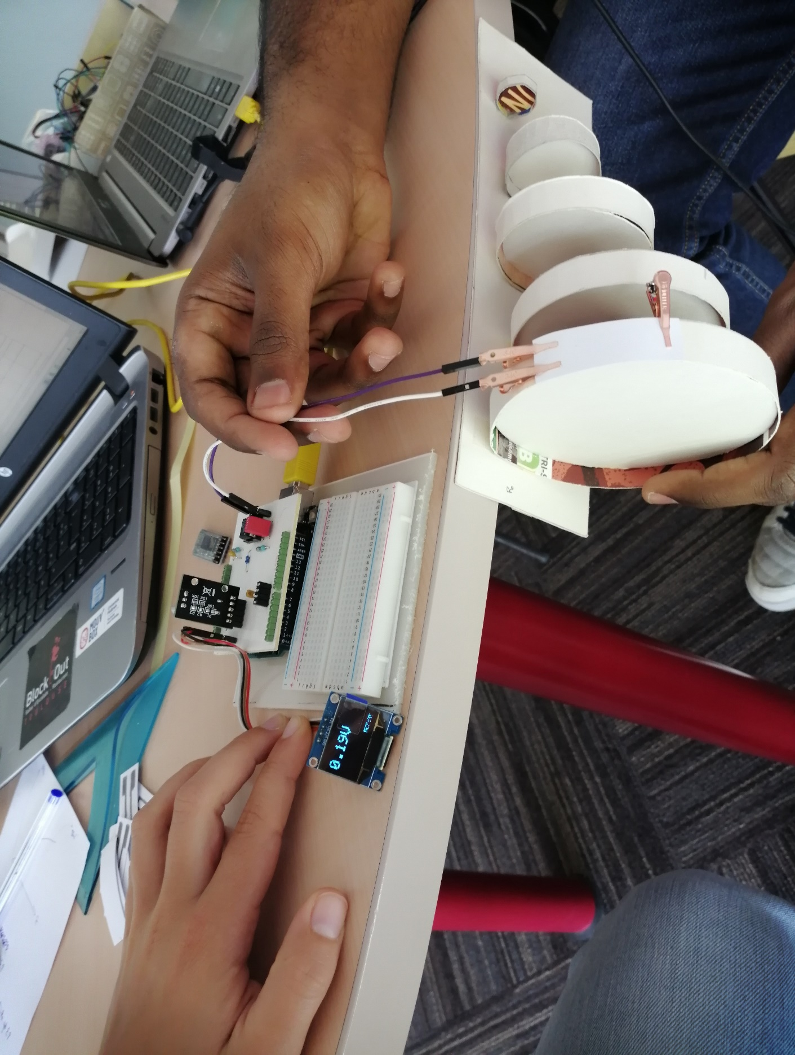

 |  |  |  |  |  |  |  | Paramètres pour calcul de Rcapteur
 |  |  |  |  |  |  |  | R1 | 100000.0 | Vcc | 5
 |  |  |  |  |  |  |  | R2 | 1000.0 | R5 | 10000
 |  |  |  |  |  |  |  | R3 | 100000

 |  |  |  |  |  |  |  | Dimensions du capteur (mm) |  | A | 0.45 | B | 1.05 | C | 0.3
 |  |  |  |  |  |  |  |  |  | D | 2.35 | E | 0.2

 |  |  |  |  |  |  |  | Type de feuille (grammage) |  |  | 160g/m²
 |  |  |  |  |  |  |  | Expérimentateur coloriage |  |  | Calvin

 |  |  |  |  |  |  |  | Le capteur a été retourné et la partie graphite est collée au banc pour que le capteur subisse un mouvement de compression

 |  |  | Rayon de courbure (cm) |  |  |  |  |  |  |  | Rayon de courbure (cm)
Mesure n° |  | Sans rayon | 5 | 4 | 3 | 2 | 1 |  |  | Ro_initiale | 5 | 4 | 3 | 2 | 1
1 | Valeur de Vadc | 2.42 | 2.56 | 2.6 | 2.65 | 2.81 | 2.61 |  | Ro_apres_mesure | 2.08E+07 | 2.08E+07 | 2.08E+07 | 2.09E+07 | 2.10E+07 | 2.58E+07
 | Vadc après mesure sans rayon |  | 2.42 | 2.42 | 2.4 | 2.39 | 1.95 |  | |Ro_apres_mes - Ro_initiale| | 0 | 0 | 0 | 1.74E+05 | 2.62E+05 | 5.03E+06

2 | Valeur de Vadc | 0.45 | 0.48 | 0.51 | 0.53 | 0.57 | 0.65 |  | Rcap | 1.12E+08 | 1.12E+08 | 1.12E+08 | 1.12E+08 | 1.12E+08 | 1.40E+08
 | Vadc après mesure sans rayon |  | 0.45 | 0.45 | 0.45 | 0.45 | 0.36 |  | |Ro_apres_mes - Ro_initiale| | 0 | 0 | 0 | 0 | 0 | 2.81E+07

3 | Valeur de Vadc | 0.6 | 0.65 | 0.68 | 0.7 | 0.72 | 0.73 |  | Rcap | 8.41E+07 | 8.41E+07 | 8.41E+07 | 8.70E+07 | 1.01E+08 | 9.52E+07
 | Vadc après mesure sans rayon |  | 0.6 | 0.6 | 0.58 | 0.5 | 0.53 |  | |Ro_apres_mes - Ro_initiale| | 0 | 0 | 0 | 2.90E+06 | 1.68E+07 | 1.11E+07

4 | Valeur de Vadc | 2.05 | 2.15 | 2.23 | 2.25 | 2.18 | 2.55 |  | Rcap | 2.45E+07 | 2.45E+07 | 2.45E+07 | 2.51E+07 | 2.51E+07 | 2.54E+07
 | Vadc après mesure sans rayon |  | 2.05 | 2.05 | 2 | 2 | 1.98 |  | |Ro_apres_mes - Ro_initiale| | 0 | 0 | 0 | 6.16E+05 | 6.16E+05 | 8.71E+05

5 | Valeur de Vadc | 1.4 | 1.48 | 1.55 | 1.58 | 1.56 | 1.66 |  | Rcap | 3.60E+07 | 3.60E+07 | 3.60E+07 | 3.60E+07 | 3.87E+07 | 4.38E+07
 | Vadc après mesure sans rayon |  | 1.4 | 1.4 | 1.4 | 1.3 | 1.15 |  | |Ro_apres_mes - Ro_initiale| | 0 | 0 | 0 | 0 | 2.77E+06 | 7.84E+06

6 | Valeur de Vadc | 1.72 | 1.76 | 1.81 | 1.86 | 1.92 | 2.1 |  | Rcap | 2.93E+07 | 2.99E+07 | 2.94E+07 | 2.98E+07 | 2.99E+07 | 3.45E+07
 | Vadc après mesure sans rayon |  | 1.68 | 1.71 | 1.69 | 1.68 | 1.46 |  | |Ro_apres_mes - Ro_initiale| | 0 | 6.99E+05 | 1.72E+05 | 5.21E+05 | 6.99E+05 | 5.23E+06

 | Conclusion: Une tendance se forme après les 6 mesures que nous avons effectué. En moyenne, le capteur commence à se détériorer dès que le rayon de courbure est inférieur à 2cm.

